关系图
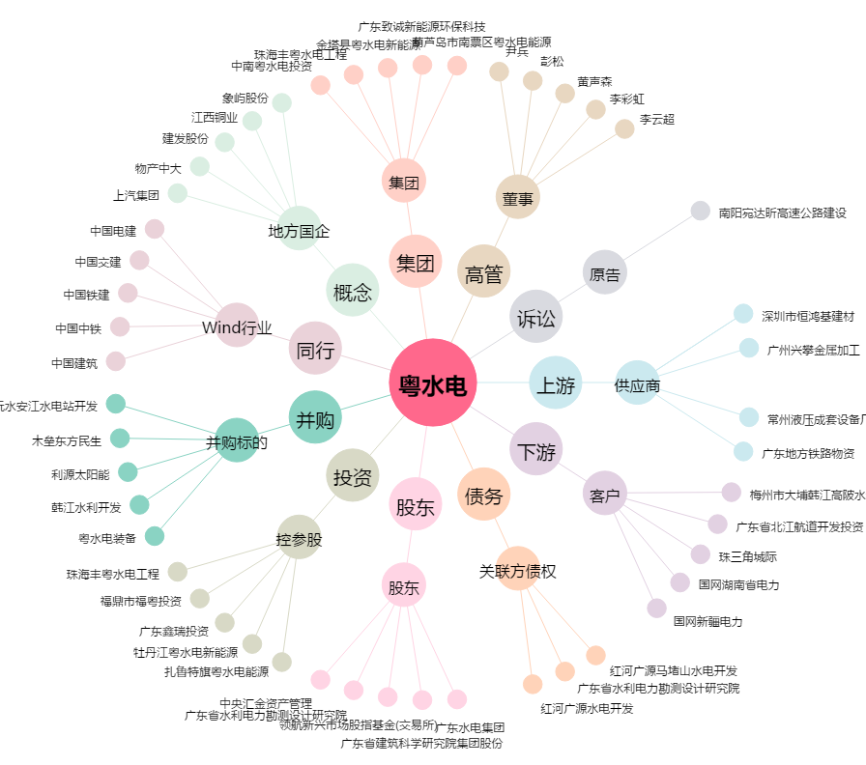
粤水电[002060.SZ] - 关系概览图

